revisión
1) DATOS DE PARTIDA
 | 2004 | 2010 | 2018 | 2020
Consumo energético total (ktep) |  |  |  |  | EJERCICIO 3 CLASE PRÁCTICA 1) Consigna: Realizar un análisis de descomposición multiplicativo del consumo de energía entre 2004 y 2020
TRANSFORMACIÓN ENERGÍA | 6,500 | 7,456 | 7,699 | 6,768
RESIDENCIAL | 9,560 | 13,117 | 14,112 | 13,605
COMERCIAL Y PÚBLICO | 3,531 | 4,236 | 4,636 | 4,136
TRANSPORTE | 11,768 | 14,936 | 17,338 | 13,184
AGROPECUARIO | 3,433 | 3,956 | 3,605 | 3,354
INDUSTRIA | 11,746 | 12,163 | 13,140 | 13,246
TOTAL | 46,536 | 55,865 | 60,531 | 54,293
VAB a precios del 2004 (en millones de pesos)
TRANSFORMACIÓN ENERGÍA | 12,533 | 14,609 | 16,450 | 15,637
RESIDENCIAL | 3,043 | 3,928 | 4,345 | 3,640
COMERCIAL Y PÚBLICO | 209,828 | 300,534 | 338,163 | 314,216
TRANSPORTE | 19,194 | 26,000 | 28,053 | 16,976
AGROPECUARIO | 40,568 | 52,473 | 46,405 | 36,654
INDUSTRIA | 127,263 | 165,454 | 154,995 | 148,935
TOTAL | 412,427 | 562,998 | 588,412 | 536,058
Población | 38,491,972 | 40,788,453 | 44,494,502 | 45,376,763

2) VARIABLES BASE | 2004 | 2010 | 2018 | 2020
P (en millones) | 38.491972 | 40.788453 | 44.494502 | 45.376763
Y/P | 10714.635753 | 13802.865646 | 13224.36895 | 11813.496342
Yi/Y)
TRANSFORMACIÓN ENERGÍA | 0.030387432046 | 0.025947962265 | 0.027957329901 | 0.029171105915
RESIDENCIAL | 0.0073779000183 | 0.0069765497149 | 0.0073847496237 | 0.0067904904964
COMERCIAL Y PÚBLICO | 0.50876265204 | 0.53381021364 | 0.57470420813 | 0.58616024558
TRANSPORTE | 0.046539001917 | 0.046181822677 | 0.04767600725 | 0.031668489078
AGROPECUARIO | 0.098363220713 | 0.093202244641 | 0.078864991632 | 0.068376848955
INDUSTRIA | 0.30856979327 | 0.29388120706 | 0.26341271346 | 0.27783281997
Ei/Yi
TRANSFORMACIÓN ENERGÍA | 0.5186379297 | 0.51039898938 | 0.4680337004 | 0.43277915242
RESIDENCIAL | 3.1418056721 | 3.3395801455 | 3.2475667888 | 3.7375828374
COMERCIAL Y PÚBLICO | 0.01682594469 | 0.014096526942 | 0.013708542075 | 0.013164458899
TRANSPORTE | 0.61308472903 | 0.5744437675 | 0.61805764615 | 0.77660719961
AGROPECUARIO | 0.084619463971 | 0.07540058919 | 0.077691850184 | 0.0915072309
INDUSTRIA | 0.092293455732 | 0.073510182845 | 0.084778443415 | 0.088935146288

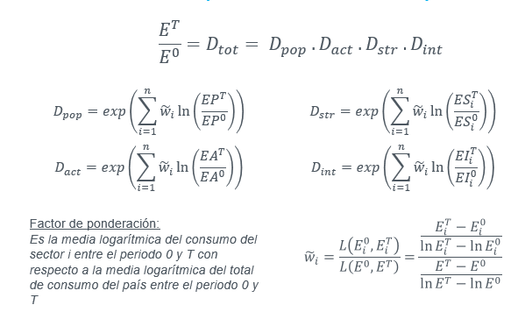
3)LOGARITMOS | 2004/2020
Ln(EP) | 0.16455044575
Ln(EA) | 0.097632001476
Ln (ESi)
TRANSFORMACIÓN ENERGÍA | -0.040850407475
RESIDENCIAL | -0.082965870726
COMERCIAL Y PÚBLICO | 0.1416116035
TRANSPORTE | -0.38496856082
AGROPECUARIO | -0.36363265918
INDUSTRIA | -0.10492848622
Ln (EIi)
TRANSFORMACIÓN ENERGÍA | -0.18097845178
RESIDENCIAL | 0.17364141288
COMERCIAL Y PÚBLICO | -0.24540133129
TRANSPORTE | 0.23643154127
AGROPECUARIO | 0.078253684653
INDUSTRIA | -0.037065826138

4) FACTOR FORMA MULTIPLICATIVA
Numerador
TRANSFORMACIÓN ENERGÍA | 6632.8165457
RESIDENCIAL | 11463.903583
COMERCIAL Y PÚBLICO | 3825.5218476
TRANSPORTE | 12462.254396
AGROPECUARIO | 3393.3078214
INDUSTRIA | 12480.493969
Denominador | 50314.875211
wi
TRANSFORMACIÓN ENERGÍA | 0.13182615514
RESIDENCIAL | 0.22784322796
COMERCIAL Y PÚBLICO | 0.076031627457
TRANSPORTE | 0.24768528877
AGROPECUARIO | 0.067441443652
INDUSTRIA | 0.24804779732

5) EFECTOS FORMA MULTIPLICATIVA | 2004/2020
P
TRANSFORMACIÓN ENERGÍA | 0.0217
RESIDENCIAL | 0.0375
COMERCIAL Y PÚBLICO | 0.0125
TRANSPORTE | 0.0408
AGROPECUARIO | 0.0111
INDUSTRIA | 0.0408
TOTAL | 1.1786
A
TRANSFORMACIÓN ENERGÍA | 0.0129
RESIDENCIAL | 0.0222
COMERCIAL Y PÚBLICO | 0.0074
TRANSPORTE | 0.0242
AGROPECUARIO | 0.0066
INDUSTRIA | 0.0242
TOTAL | 1.1024
S
TRANSFORMACIÓN ENERGÍA | -0.0054
RESIDENCIAL | -0.0189
COMERCIAL Y PÚBLICO | 0.0108
TRANSPORTE | -0.0954
AGROPECUARIO | -0.0245
INDUSTRIA | -0.0260
TOTAL | 0.8526
I
TRANSFORMACIÓN ENERGÍA | -0.0239
RESIDENCIAL | 0.0396
COMERCIAL Y PÚBLICO | -0.0187
TRANSPORTE | 0.0586
AGROPECUARIO | 0.0053
INDUSTRIA | -0.0092
TOTAL | 1.0531

TOTAL | 1.1667
ratio (control) | 1.1667

ejemploA
1) DATOS DE PARTIDA
 | 2004 | 2010 | 2018 | 2020
Consumo energético total (ktep)
TRANSFORMACIÓN ENERGÍA | 6,500 | 7,456 | 7,699 | 6,768
RESIDENCIAL | 9,560 | 13,117 | 14,112 | 13,605
COMERCIAL Y PÚBLICO | 3,531 | 4,236 | 4,636 | 4,136
TRANSPORTE | 11,768 | 14,936 | 17,338 | 13,184
AGROPECUARIO | 3,433 | 3,956 | 3,605 | 3,354
INDUSTRIA | 11,746 | 12,163 | 13,140 | 13,246
TOTAL | 46,536 | 55,865 | 60,531 | 54,293
VAB a precios del 2004 (en millones de pesos)
TRANSFORMACIÓN ENERGÍA | 12,533 | 14,609 | 16,450 | 15,637
RESIDENCIAL | 3,043 | 3,928 | 4,345 | 3,640
COMERCIAL Y PÚBLICO | 209,828 | 300,534 | 338,163 | 314,216
TRANSPORTE | 19,194 | 26,000 | 28,053 | 16,976
AGROPECUARIO | 40,568 | 52,473 | 46,405 | 36,654
INDUSTRIA | 127,263 | 165,454 | 154,995 | 148,935
TOTAL | 412,427 | 562,998 | 588,412 | 536,058
Población | 38,491,972 | 40,788,453 | 44,494,502 | 45,376,763

2) VARIABLES BASE | 2004 | 2010 | 2018 | 2020
P (en millones) | 38.491972 | 40.788453 | 44.494502 | 45.376763
Y/P | 10714.635753 | 13802.865646 | 13224.36895 | 11813.496342
Yi/Y)
TRANSFORMACIÓN ENERGÍA | 0.030387432046 | 0.025947962265 | 0.027957329901 | 0.029171105915
RESIDENCIAL | 0.0073779000183 | 0.0069765497149 | 0.0073847496237 | 0.0067904904964
COMERCIAL Y PÚBLICO | 0.50876265204 | 0.53381021364 | 0.57470420813 | 0.58616024558
TRANSPORTE | 0.046539001917 | 0.046181822677 | 0.04767600725 | 0.031668489078
AGROPECUARIO | 0.098363220713 | 0.093202244641 | 0.078864991632 | 0.068376848955
INDUSTRIA | 0.30856979327 | 0.29388120706 | 0.26341271346 | 0.27783281997
Ei/Yi
TRANSFORMACIÓN ENERGÍA | 0.5186379297 | 0.51039898938 | 0.4680337004 | 0.43277915242
RESIDENCIAL | 3.1418056721 | 3.3395801455 | 3.2475667888 | 3.7375828374
COMERCIAL Y PÚBLICO | 0.01682594469 | 0.014096526942 | 0.013708542075 | 0.013164458899
TRANSPORTE | 0.61308472903 | 0.5744437675 | 0.61805764615 | 0.77660719961
AGROPECUARIO | 0.084619463971 | 0.07540058919 | 0.077691850184 | 0.0915072309
INDUSTRIA | 0.092293455732 | 0.073510182845 | 0.084778443415 | 0.088935146288

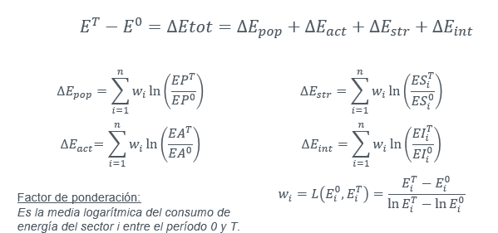
3)LOGARITMOS | 2004/2020
Ln(EP) | 0.16455044575
Ln(EA) | 0.097632001476
Ln (ESi)
TRANSFORMACIÓN ENERGÍA | -0.040850407475
RESIDENCIAL | -0.082965870726
COMERCIAL Y PÚBLICO | 0.1416116035
TRANSPORTE | -0.38496856082
AGROPECUARIO | -0.36363265918
INDUSTRIA | -0.10492848622
Ln (EIi)
TRANSFORMACIÓN ENERGÍA | -0.18097845178
RESIDENCIAL | 0.17364141288
COMERCIAL Y PÚBLICO | -0.24540133129
TRANSPORTE | 0.23643154127
AGROPECUARIO | 0.078253684653
INDUSTRIA | -0.037065826138

4) FACTOR FORMA ADITIVA
wi
TRANSFORMACIÓN ENERGÍA | 6632.8165457
RESIDENCIAL | 11463.903583
COMERCIAL Y PÚBLICO | 3825.5218476
TRANSPORTE | 12462.254396
AGROPECUARIO | 3393.3078214
INDUSTRIA | 12480.493969

5) EFECTOS FORMA ADITIVA | 2004/2020
P
TRANSFORMACIÓN ENERGÍA
RESIDENCIAL
COMERCIAL Y PÚBLICO
TRANSPORTE
AGROPECUARIO
INDUSTRIA
TOTAL
A
TRANSFORMACIÓN ENERGÍA
RESIDENCIAL
COMERCIAL Y PÚBLICO
TRANSPORTE
AGROPECUARIO
INDUSTRIA
TOTAL
S
TRANSFORMACIÓN ENERGÍA
RESIDENCIAL
COMERCIAL Y PÚBLICO
TRANSPORTE
AGROPECUARIO
INDUSTRIA
TOTAL
I
TRANSFORMACIÓN ENERGÍA
RESIDENCIAL
COMERCIAL Y PÚBLICO
TRANSPORTE
AGROPECUARIO
INDUSTRIA
TOTAL

TOTAL
diferencia (control)

